Geometria Pailas
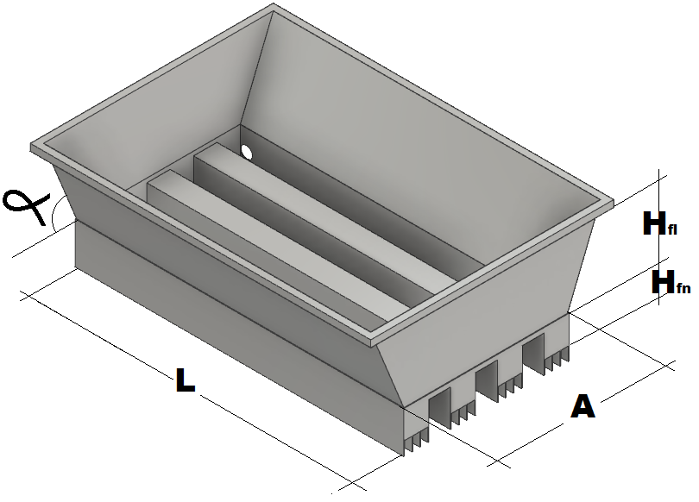
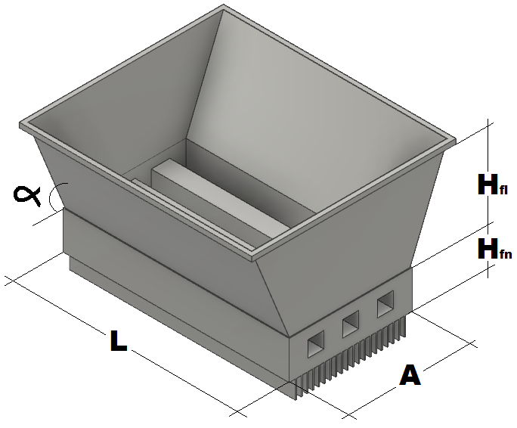
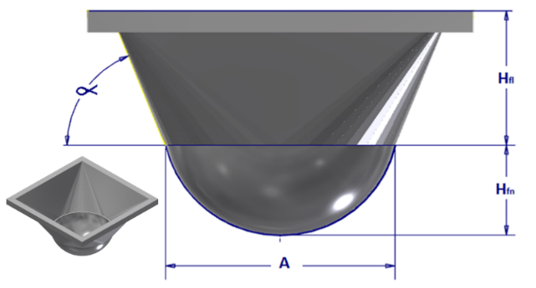
Semiesferica Concentradora |  |  |  |  |  |  |  | Pirotubular Cuadrada Aleteada Concentradora |  |  | Acanalada Aleteada Concentradora
H fn | 1.000 | m |  |  |  |  |  | H fl | 0.600 | m | H fl | 0.600 | m
A | 1.000 | m |  |  |  |  |  | H fn | 0.300 | m | H fn | 0.300 | m
R | 0.625 | m |  |  |  |  |  | Ang α | 1.187 | rad | Ang α | 1.187 | rad
 |  |  |  | A1 | 0.785 |  |  | A | 1.000 | m | A | 0.800 | m
h fa | 0.600 | m |  | x | 1.485 |  |  | L | 2.000 | m | L | 1.000 | m
Ang α | 1.187 | rad |  | A2 | 2.205 |  |  | N Aletas | 10.000 | Ad | N Alets X Can | 10.000 | Ad
 |  |  |  | V | 0.861 |  |  | H Aleas | 0.100 | m | H Aleas | 0.100 | m
VTJ | 0.916 | m3 |  |  |  |  |  | Lado Tubo | 0.15 | m | Lado canal | 0.12 | m
 |  |  |  |  |  |  |  | N Tubos | 3 | Ad | N Canales | 3 | Ad | 0.160
VFA | 0.861 | m3 |  |  |  |  |  | Area | 3.665 | m2 | Area | 1.822 | m2
 |  |  |  |  |  |  |  | Volumen Fon | 0.465 | m3 | Volumen Fon | 0.187 | m3
VTPA | 1.778 | m3 |  |  |  |  |  | Volumen T | 1.956 | m3 | Volumen T | 0.813 | m3
 |  |  |  |  |  |  |  | % de Llenado | 24% | % | % de Llenado | 23% | %
ATC | 3.927 | m2 |  |  |  |  |  | Area TTC | 7.665 | m2 | Area TTC | 7.822 | m2

Geometria de Ducto |  |  |  |  |  |  |  | Geometria de Ducto |  |  | Geometria de Ducto

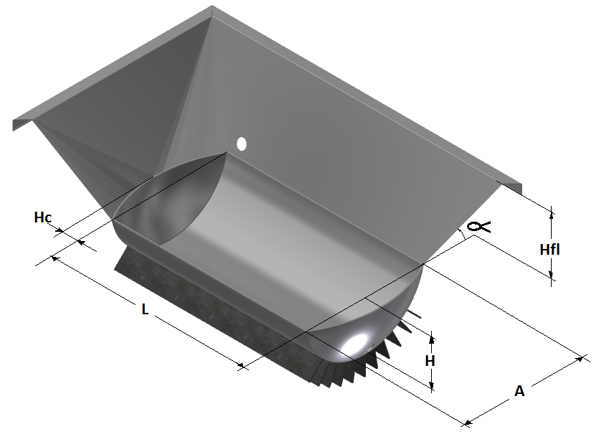
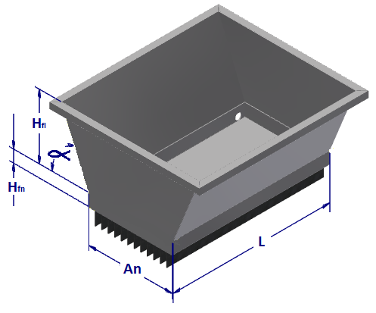
Semicilindrica Aleteada Concentradora |  |  |  |  |  |  |  | Plana Aleteada Concentradora
A | 0.800 | m | R | 0.417 | m |  |  | H fl | 0.400 | m
h | 0.300 | m | d | 0.117 | m | x1 | 1.285 | H fn | 0.100 | m
hc | 0.120 | m | ϴ | 2.574 | rad | x2 | 1.725 | Ang α | 1.187 | rad
L | 1.000 | m | s | 1.073 | m | A1 | 2.216 | A | 1.000 | m
h fa | 0.600 | m | Asccil | 0.177 | m2 | R | 0.727 | L | 2.000 | m
Ang α | 1.187 | rad | Vcil | 0.177 | m3 | ϴ | 1.166 | N Aletas | 10.000 | Ad
N Aletas | 10.000 | Ad | Acil | 1.073 | m3 | Ax | 0.065 | h Aletas | 0.100 | m
h Al | 0.100 | m | Rca | 0.783 | m | A2 | 0.930 | Area | 2.600 | m2
ATC | 1.498 | m2 | Vsc | 0.034 | m3 | V | 0.916 | Volumen Fon | 0.200 | m3
VTJ | 0.201 | m3 | Vca | 0.012 | m3 |  |  | Volumen | 1.129 | m3
VFA | 0.916 | m3 | Asc | 0.591 | m2
VTPA | 1.117 | m3 | Aca | 0.213 | m2 |  |  | % de Llenado | 18% | %

Area TTC | 3.498 | m2 |  |  |  |  |  | Area TTC | 6.600 | m2

Geometria Ducto
Area de Flujo Paila Semiesferica |  |  | Area de Flujo Paila Semicilindrica
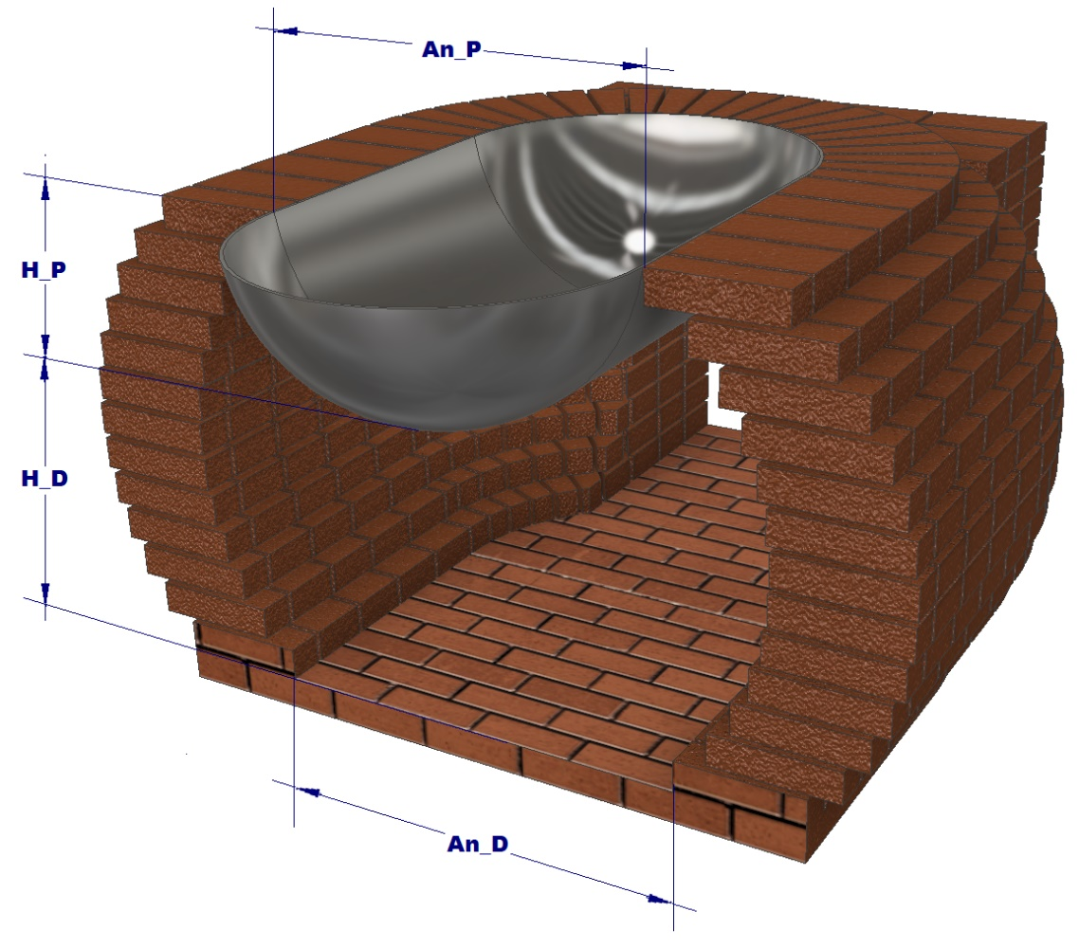
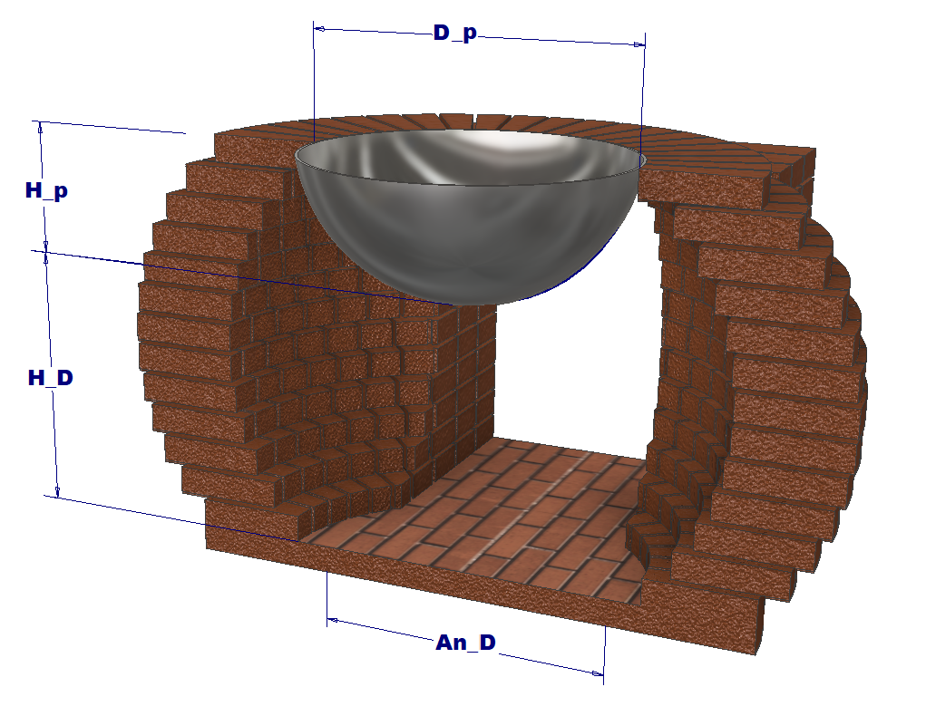
D_p | 0.700 | m | An_p | D_p | 0.700 | m
H_p | 0.300 | m | H_p | 0.300 | m
H_D | 0.600 | m | H_D | 0.600 | m
AN_D | 0.650 | m | AN_D | 0.650 | m

A | 0.459 | m | A | 0.459 | m
B | 0.441 | m | B | 0.441 | m
C | 0.350 | m | C | 0.350 | m
D | 0.325 | m | D | 0.325 | m
Rd | 0.563 | m | Rd | 0.563 | m
Rp | 0.354 | m | Rp | 0.354 | m
q1 | 1.343 | Rad | q1 | 1.343 | Rad
q2 | 2.835 | Rad | q2 | 2.835 | Rad
q3 | 1.231 | Rad | q3 | 1.231 | Rad

A1 | 0.058 | m^2 | A1 | 0.058 | m^2
A2 | 0.159 | m^2 | A2 | 0.159 | m^2
A3 | 0.046 | m^2 | A3 | 0.046 | m^2

A t | 0.995 | m^2 | A t | 0.995 | m^2
Ar_Fl | 0.732 | m^2 | Ar_Fl | 0.732 | m^2

Perimetro de Flujo Paila Semiesferica |  |  | Perimetro de Flujo Paila Semicilindrica

y | 1.854590436 | Rad | y | 1.854590436 | Rad
S | 1.0436095145 | m | S | 1.0436095145 | m
Sp | 1.0038872188 | m | Sp | 1.0038872188 | m
P | 3.7411062479 | m | P | 3.7411062479 | m

Area y Perimetro de Flujo Paila Plana |  |  | Area y Perimetro de Flujo Paila Pirotubular

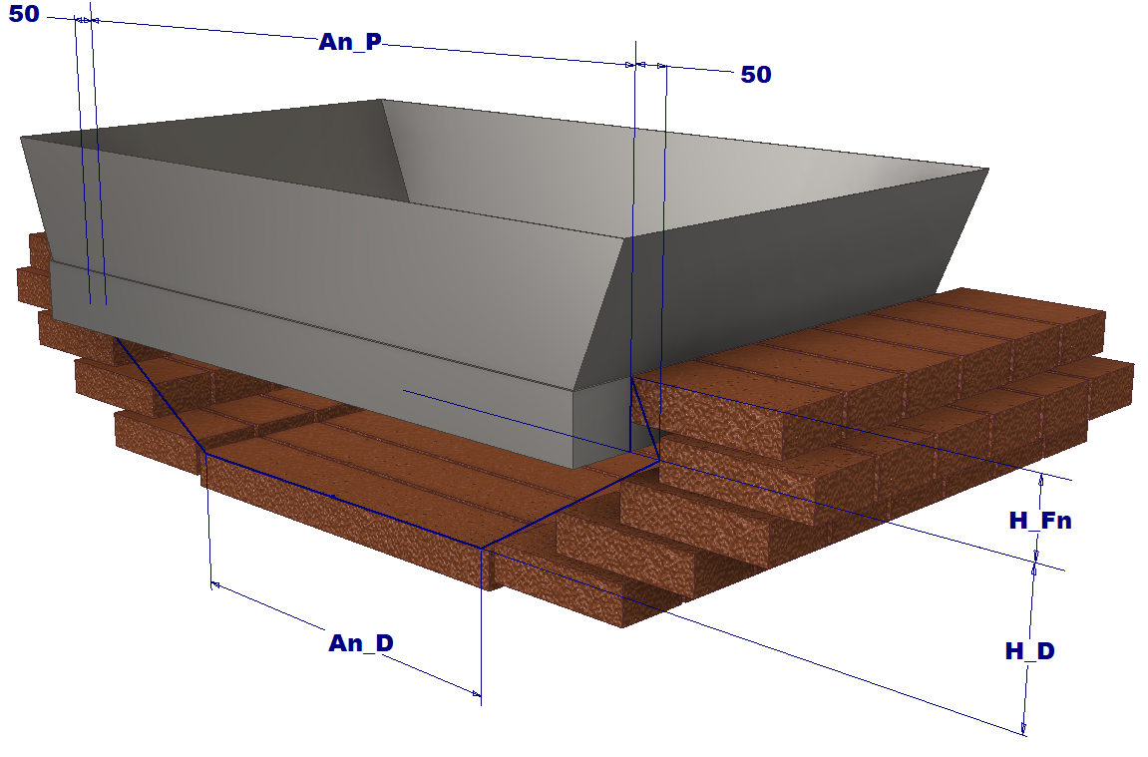
An_p | 1.200 | m | An_p | 1.200 | m
H_fn | 0.100 | m | H_fn | 0.100 | m
H_D | 0.200 | m | H_D | 0.200 | m
AN_D | 0.650 | m | AN_D | 0.650 | m

Area | 0.2 | m^2

 |  |  | Area | 0.2 | m^2

Perimetro | 3.0368236739 | m | Perimetro | 3.0368236739 | m

